rbs_baustein_req
Basisdienst Digitaler Antrag - Anforderungserhebung und Dokumentation
Kunde | BDA-Geschäftsstelle
Baustein | rbs_baustein_req
Zuletzt bearbeitet | 2021-04-20 | Sandra Großmann, KLS

 | Hinweis: | Zur Nutzung dieses Bausteins ist mindestens die cit intelliForm Composer Version 2020.12 notwendig.

Dokumentation | Elemente: Im Assistenten eingeblendete Adressfelder: Straße, Hausnummer, Hausnummer (bis), weiterer Adresshinweis, Postleitzahl, Ort, Land XML-Ressourcen-Felder: C00000009 (Staatenliste) Feld Adressvalidierung: rbs_valid (Regionales Bezugssystem - RBS für berliner Adressen) Felder zur Übergabe von Geokoordinaten: etrs89_x, etrs89_y Hilfsfelder sind im Antragsassistenten nicht sichtbar und werden für die Berechnung oder das Speichern/Abrufen von Werten verwendet. Varianten: Baustein "rbs_baustein_req": Der Baustein kann ohne die Felder "vartohnr" (Hausnummer-bis) und/oder "varadrzusatz" (Adresszusatz) integriert werden Verwendung Der Baustein wird in Antragsassistenten eingebaut, deren berliner Anschrift mit Hilfe des RBS-Dienstes auf Gültigkeit überprüft werden sollen. Folgende Schritte sind zur Integration des Bausteins durchzuführen: 1. Anpassung des Modellverzeichnisses (Plugin-Dateien, XML-Dateien, Java-Script-Datei) Dazu müssen die Bausteindateien im Modellverzeichnis, idealerweise in einem separaten Bausteinordner, abgelegt werden. Anschließend den Ordner „ui-rbs2“ aus dem Bausteinverzeichnis rbs_baustein_req/Ressourcen/plugins in das Modellverzeichnis <Modellname-Assistent>-Ressourcen/plugins kopieren. Die Dateien „staat_2019_04_01.xml“, "rbs-bez-liste-xml.xml" und "rbs_url.xml" aus dem Bausteinordner rbs_baustein_req-Dateien/WEB-INF/data in das Modellverzeichnis <Modellname-Assistent>-Dateien/WEB-INF/data kopieren. Die Java-Script-Funktion "onlyBerlin()" der Java-Script-Datei im Baustein rbs_baustein_req_eid_skb1 mit dem Namen „rbs_baustein_req_eid_skb1.js“ in die Java-Script-Datei des Modells zu kopieren. 2. Anpassung der Java-Script-Datei / Optionale Konfiguration bei berliner Adressen Wird im Assistenten oder an ausgewählten Stellen ausschließlich mit berliner Anschriften gearbeitet, sollte die zuvor kopierte Java-Script-Funktion „onlyBerlin()“ in der Java-Script-Datei des Modells angepasst werden, damit auf de

 |  |  | Abbildung zu Punkt 6
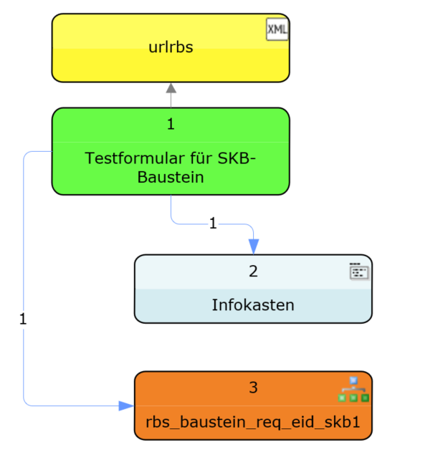

Legende
geschlossen | g
neu | n
offen | o
zurückgestellt | z

roter Text | Änderungen / zu ändern
grüner Text | Änderung umgesetzt

